GENG ALL RISK
GENG SEZNAM DRUEGE NEPREMIČNE OPREME, ZA ALL RISK ZAVAROVANJE ZAVAROVANJE ZA LETO 2019

 |  | Naziv | Kos | Slika | Nabavna cena z DDV za kos
 | 1. | POLNILNA LINIJA ZA ZRAK | 1 | 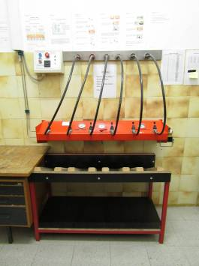 | 21,250.00 €
 |  | Bauer Poseidon
 |  | Tip PCB250
 |  | S.N. D1383/04
 |  | Leto 2003

 |  | KOMPRESOR ZA ZRAK IDA | 1 | 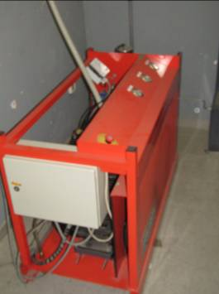
 |  | Bauer Poseidon
 |  | Tip PCB250
 |  | N.D.1383/04
 |  | Leto 2003

 | 4. | NAPRAVA ZA TESTIRANJE MASK | 1 | 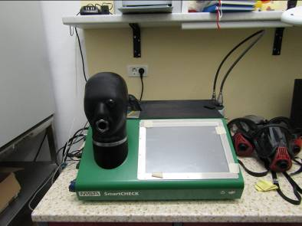 | 30,000.00 €
 |  | Smartchec
 |  | S.N. 1304
 |  | 2013

